Sheet1
編號 | 日期 | 位置/網址 | 問題 |  | 亞米回覆 | 信達回覆 | 新增項目付費
1 | 105/2/1 | 前台首頁 http://proj.ftis.org.tw/isdn/ |  | 圖1「5.企社會責任專區」更改為「企業社會責任專區」，改為大標題並移除連結，格式如圖2所示 |  | 圖片須請UI更換, 連結我再修正 | V
2 | 105/2/1 | 新聞動態 http://proj.ftis.org.tw/isdn/News/Detail/E106108ACA322E53?dataIndex=0 | 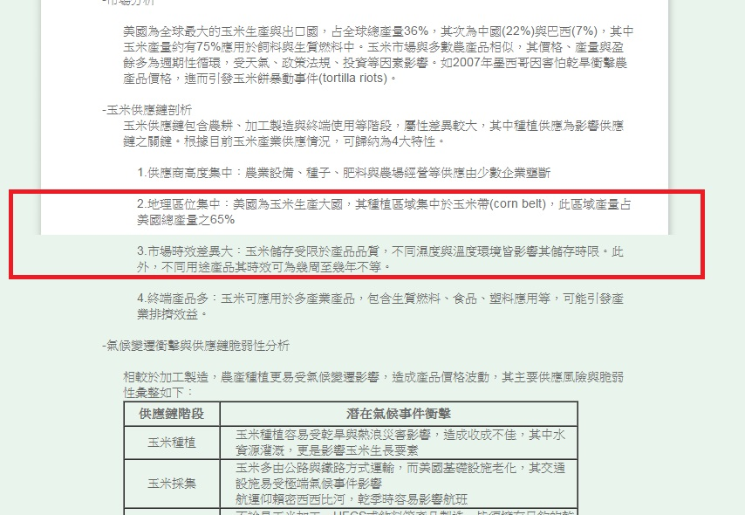 | 後台編輯內容較多時會導致前台版面顯示白色背景不足的問題，是否能調整限制長度 |  | 可調
3 | 105/2/1 | 技術服務能量登錄-環保服務 http://proj.ftis.org.tw/isdn/Technology/Index2?nodeId=B1EE3B71AEFC3CA5 | 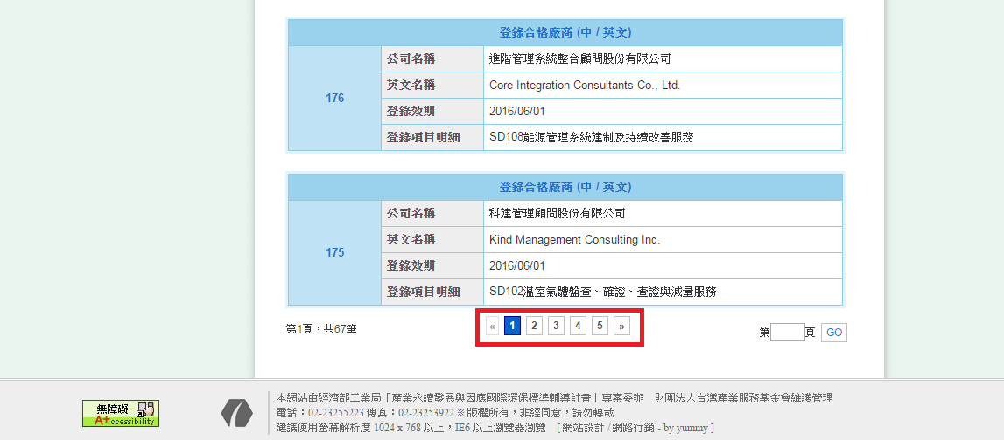 | 下方頁碼連結錯誤，點選其他頁碼會返回首頁 |  | 可修
4 | 105/2/1 | 技術服務能量登錄-環保服務 http://proj.ftis.org.tw/isdn/Technology/Index2?nodeId=B1EE3B71AEFC3CA5 | 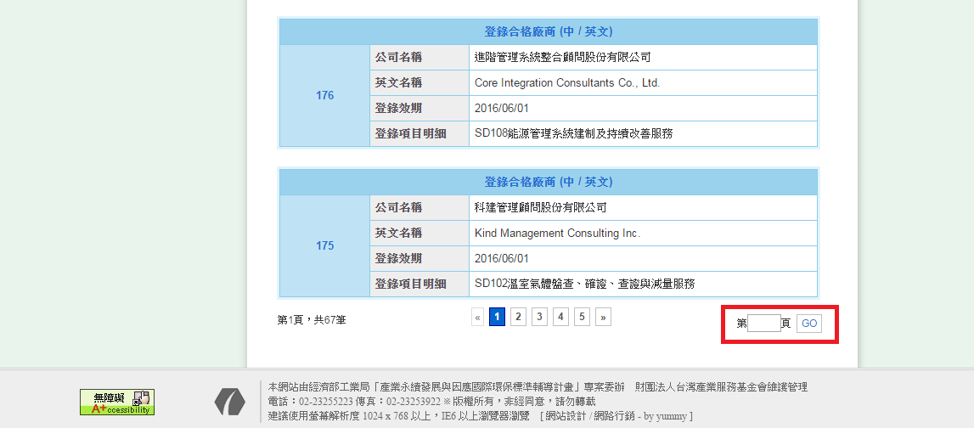 | 右下方輸入數字搜尋其他頁數時，會錯誤連結到活動訊息的對應頁碼(Ex:輸入2會連結至活動訊息第2頁) |  | 可修
5 | 105/2/1 | 企業永續發展-生態化設計 http://proj.ftis.org.tw/isdn/Green/Index/D40E6CFB18DCCEE4 | 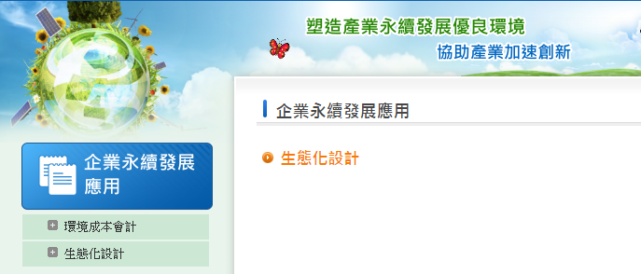 | 後台將「生態化設計」的狀態選項關閉後，依舊會在前台顯示選項連結 |  | 可修
6 | 105/2/1 | 國際環保標準規範介紹-各低區標準/規範-亞洲地區 http://proj.ftis.org.tw/isdn/Norm/Index/2214B92CAD4FF443 | 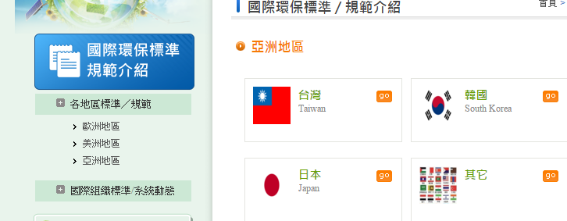 | 後台將「亞洲地區」的狀態選項關閉後，依舊會在前台顯示選項連結 |  | 可修
7 | 105/2/1 | 後台編輯 1.企業永續發展應用-生態化設計 2.技術服務能量登錄管理-永續發展服務機構名單 | 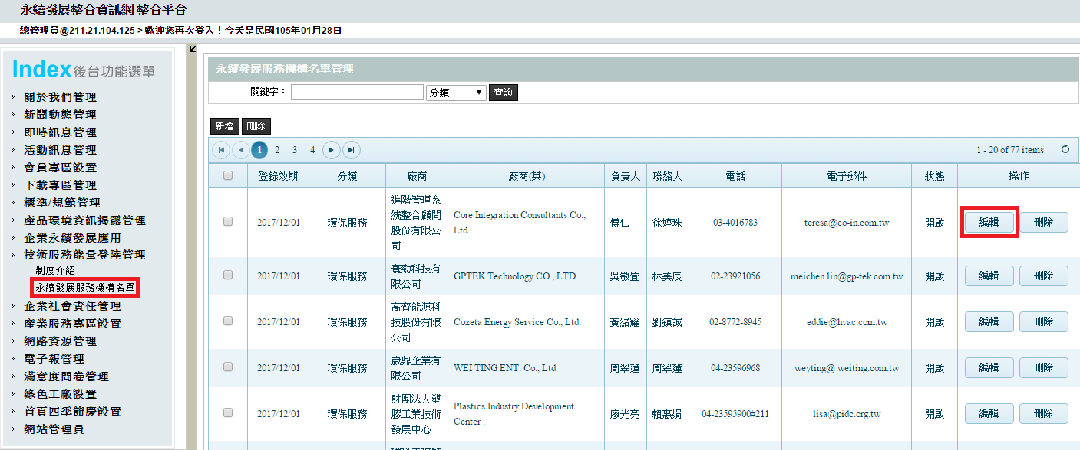 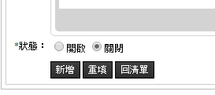 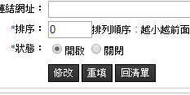 | 後台部分編輯內容只有新增而沒有修改的功能，請統一將編輯內的「新增」選項修正為「修改」 |  | 可修
8 | 105/2/1 | 網站導覽 http://proj.ftis.org.tw/isdn/Home/SiteMap | 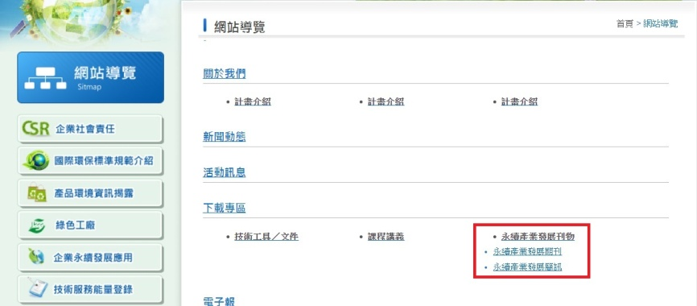  | 網頁排版位階是否能調整或新增後台管理功能以便編輯 |  | 可改成整個空白的html編輯器給user自己編輯, (預設資料可試試看加入目前業面的html) | V
9 | 105/2/1 | 前台首頁 http://proj.ftis.org.tw/isdn/ | 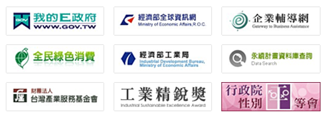 | 能否增加後台編輯功能 |  | 可加 | V
10 | 105/2/1 | 前台-會員專區-會員登入 https://proj.ftis.org.tw/isdn/Member | 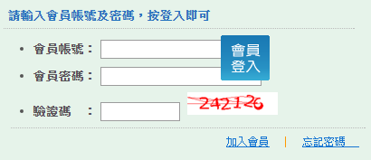 | 修正登入鍵位置 |  | 可調
11 | 105/2/1 | 前台-會員專區-忘記密碼 https://proj.ftis.org.tw/isdn/Member/ForgetPass |  | 修正確定送出鍵位置 |  | 可調
12 | 105/2/1 | 前台-會員專區-加入會員 https://proj.ftis.org.tw/isdn/Member/Join |  | 游標移至查詢帳號會變成破圖 |  | 可調

